ไม่มีการเพิ่มหรือลดระหว่างปี
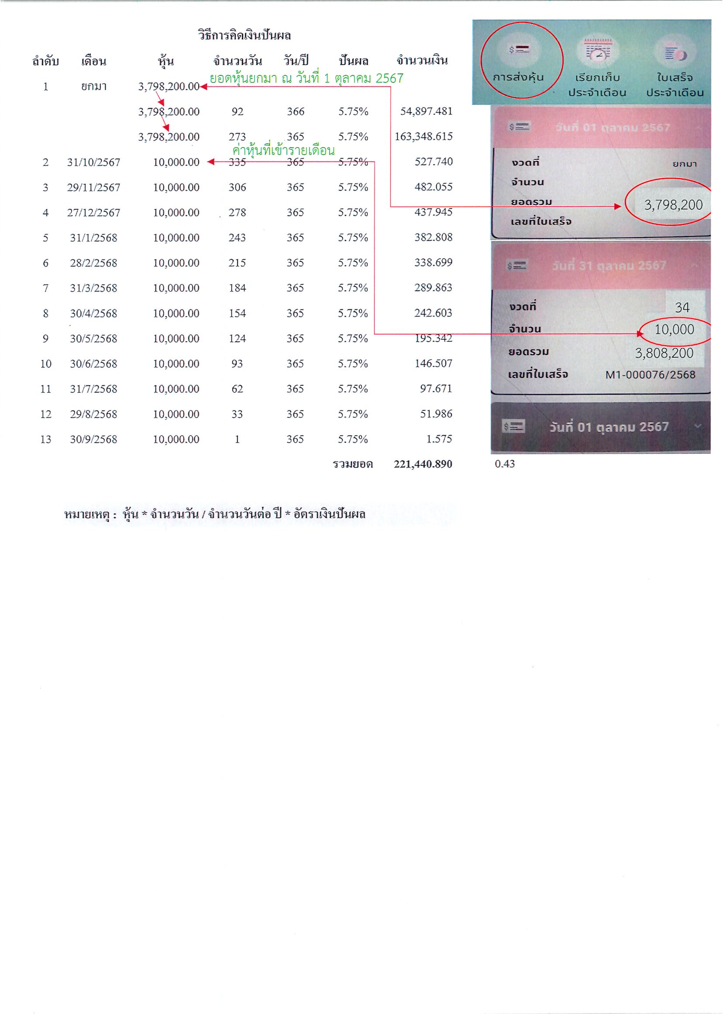
วิธีการคิดเงินปันผล
ลำดับ | เดือน | หุ้น | จำนวนวัน | วัน/ปี | ปันผล | จำนวนเงิน
1 | ยกมา | 3,798,200.00
 |  | 3,798,200.00 | 92 | 366 | 5.75% | 54,897.481
 |  | 3,798,200.00 | 273 | 365 | 5.75% | 163,348.615
2 | 243922 | 10,000.00 | 335 | 365 | 5.75% | 527.740
3 | 243951 | 10,000.00 | 306 | 365 | 5.75% | 482.055
4 | 243979 | 10,000.00 | 278 | 365 | 5.75% | 437.945
5 | 244014 | 10,000.00 | 243 | 365 | 5.75% | 382.808
6 | 244042 | 10,000.00 | 215 | 365 | 5.75% | 338.699
7 | 244074 | 10,000.00 | 184 | 365 | 5.75% | 289.863
8 | 244104 | 10,000.00 | 154 | 365 | 5.75% | 242.603
9 | 244134 | 10,000.00 | 124 | 365 | 5.75% | 195.342
10 | 244165 | 10,000.00 | 93 | 365 | 5.75% | 146.507
11 | 244196 | 10,000.00 | 62 | 365 | 5.75% | 97.671
12 | 244225 | 10,000.00 | 33 | 365 | 5.75% | 51.986
13 | 244257 | 10,000.00 | 1 | 365 | 5.75% | 1.575
 |  |  |  |  | รวมยอด | 221,440.890 | 0.43

หมายเหตุ : หุ้น * จำนวนวัน / จำนวนวันต่อ ปี * อัตราเงินปันผล
วิธีคิดเงินเฉลี่ยคืนให้สมาชิกดูจากใบเสร็จประจำเดือน ณ วันที่ 30 กันยายน 2568
ในช่องดอกเบี้ยสะสมนำมา X 8.80%
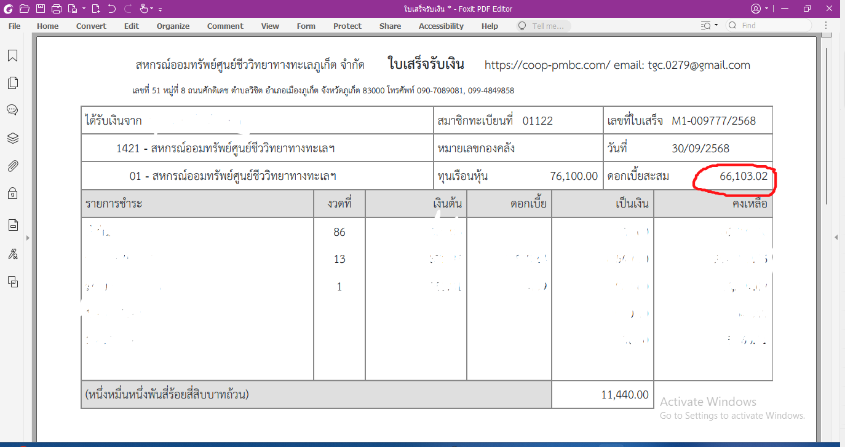

เพิ่มหรือลดหุ้นระหว่างปี
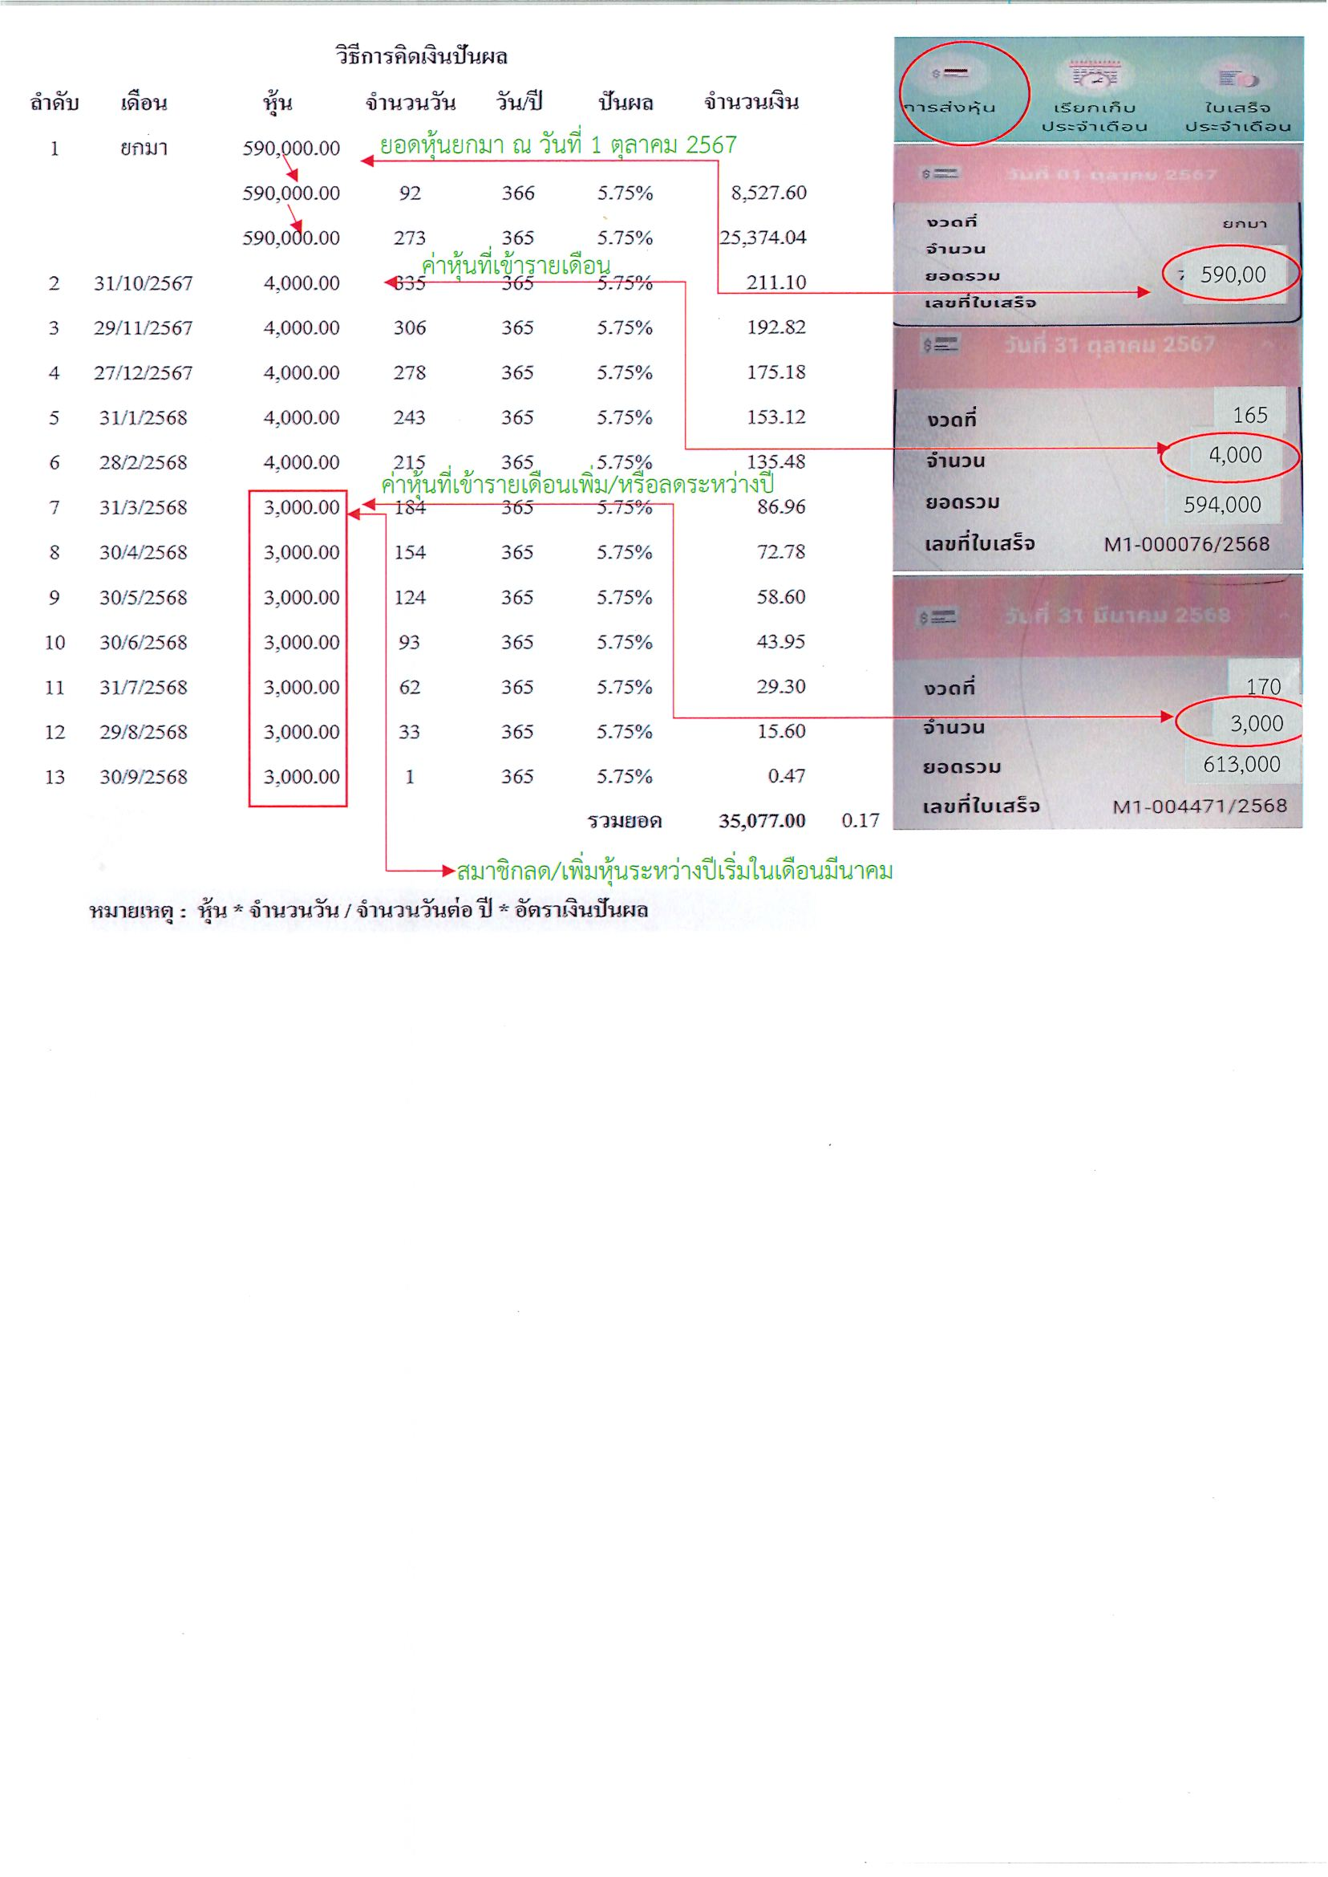
วิธีการคิดเงินปันผล
ลำดับ | เดือน | หุ้น | จำนวนวัน | วัน/ปี | ปันผล | จำนวนเงิน
1 | ยกมา | 590,000.00
 |  | 590,000.00 | 92 | 366 | 5.75% | 8,527.60
 |  | 590,000.00 | 273 | 365 | 5.75% | 25,374.04
2 | 243922 | 4,000.00 | 335 | 365 | 5.75% | 211.10
3 | 243951 | 4,000.00 | 306 | 365 | 5.75% | 192.82
4 | 243979 | 4,000.00 | 278 | 365 | 5.75% | 175.18
5 | 244014 | 4,000.00 | 243 | 365 | 5.75% | 153.12
6 | 244042 | 4,000.00 | 215 | 365 | 5.75% | 135.48
7 | 244074 | 3,000.00 | 184 | 365 | 5.75% | 86.96
8 | 244104 | 3,000.00 | 154 | 365 | 5.75% | 72.78
9 | 244134 | 3,000.00 | 124 | 365 | 5.75% | 58.60
10 | 244165 | 3,000.00 | 93 | 365 | 5.75% | 43.95
11 | 244196 | 3,000.00 | 62 | 365 | 5.75% | 29.30
12 | 244225 | 3,000.00 | 33 | 365 | 5.75% | 15.60
13 | 244257 | 3,000.00 | 1 | 365 | 5.75% | 0.47
 |  |  |  |  | รวมยอด | 35,077.00 | 0.17

หมายเหตุ : หุ้น * จำนวนวัน / จำนวนวันต่อ ปี * อัตราเงินปันผล
วิธีคิดเงินเฉลี่ยคืนให้สมาชิกดูจากใบเสร็จประจำเดือน ณ วันที่ 30 กันยายน 2568
ในช่องดอกเบี้ยสะสมนำมา X 8.80%

